상품제안서
궁중 채화 목단 경대 | 상품코드: S37079

 |  |  |  |  |  |  | 02-713-8555 | www.synergygift.co.kr
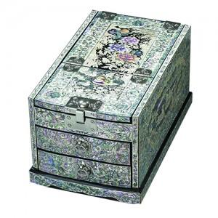 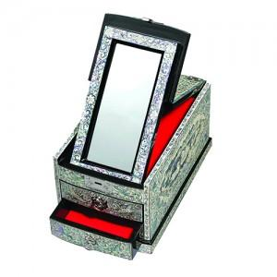

【상세/제작정보】 | ※재고문의 필수 입니다.

【인쇄/포장옵션】 | 실크 / 포장지포장

【공급단가】 | 수량 | 10~ | 30~ | 50~ | 100~ | 200~
*VAT별도 | 단가 | 250,000원 | 246,000원 | 240,000원 | 234,000원 | 230,000원

【상품 URL】 | https://www.synergygift.co.kr:443/src/goods_detail.php?gdno=37079

